상품제안서
메종베르제 랜드 센티드부케 1P | 상품코드: S45646

 |  |  |  |  |  |  | 02-713-8555 | www.synergygift.co.kr
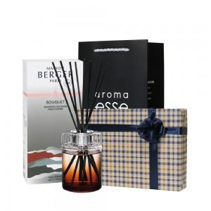 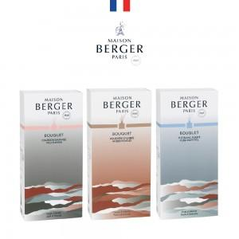 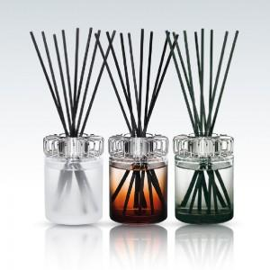

【상세/제작정보】 | *스티커(스티커 사이즈 90*50mm) / 스티커위치 - 별도협의<br>

【인쇄/포장옵션】 | 스티커 / 포장지포장

【공급단가】 | 수량 | 10~ | 50~ | 100~ | 300~ | 500~
*VAT별도 | 단가 | 41,340원 | 39,110원 | 37,200원 | 36,250원 | 35,610원

【상품 URL】 | https://www.synergygift.co.kr:443/src/goods_detail.php?gdno=45646

